Sheet1
六安市中医院 药品抢救车 项目报价单
序号 | 产品名称 | 单位 | 数量 | 备注 | 生产厂家 | 品牌 | 规格/型号 | 单价（元） | 每件合计（元） | 医疗器械注册证或备案凭证号 | 免费质保期 | 供货时间
1 | 药品抢救车 | 台 | 5 | 尺寸:≥690*480*900mm 1.主体材质采用刚塑件，板材厚度≥1.0mm,表面易清洗，擦拭，耐腐蚀 2.表面静电粉末喷涂，高温烘制使其附着台面，台面为乳白色搭配抽屉颜色正红色组合凸显出整体高端大气 3.配置：中控锁，两个抽屉，铝合金抽屉拉手，两层抽屉内有加厚隔板自由分格药盒使用，抽屉下方配有大容量双开门柜体，柜体内有活动分层板，台面顶部有一大深抽屉，可放≥500ml的输液瓶，台面款式双向左右拉开式台面，铝合金三面护栏护栏，车底四周安装防撞角 4.左侧：不锈钢拉手一个，置物篮一个 5.右侧：垃圾桶两个，锐气盒一个 6.豪华静音脚轮四只，其中两只带刹车，可在任意状态下使用刹车功能，坚固耐用，可在平整地面上任意推动，转向，防静电，防卷发。

注：1.需求需完全响应；2、图片作为参考； 3、单价1500元以下设备，乙方须无条件配合甲方并自行支付第三方SPD管理系统(即物资智能物流管理系统)的管理费用(与甲方实际结算金额的1.7%，按月结算(合同标的经甲方验收后在SPD管理系统办理入、出库))。4、报价需包含运输、安装、质保、SPD服务费等相关一切费用；5、设备按需供货，根据院方使用量据实发货并结算；
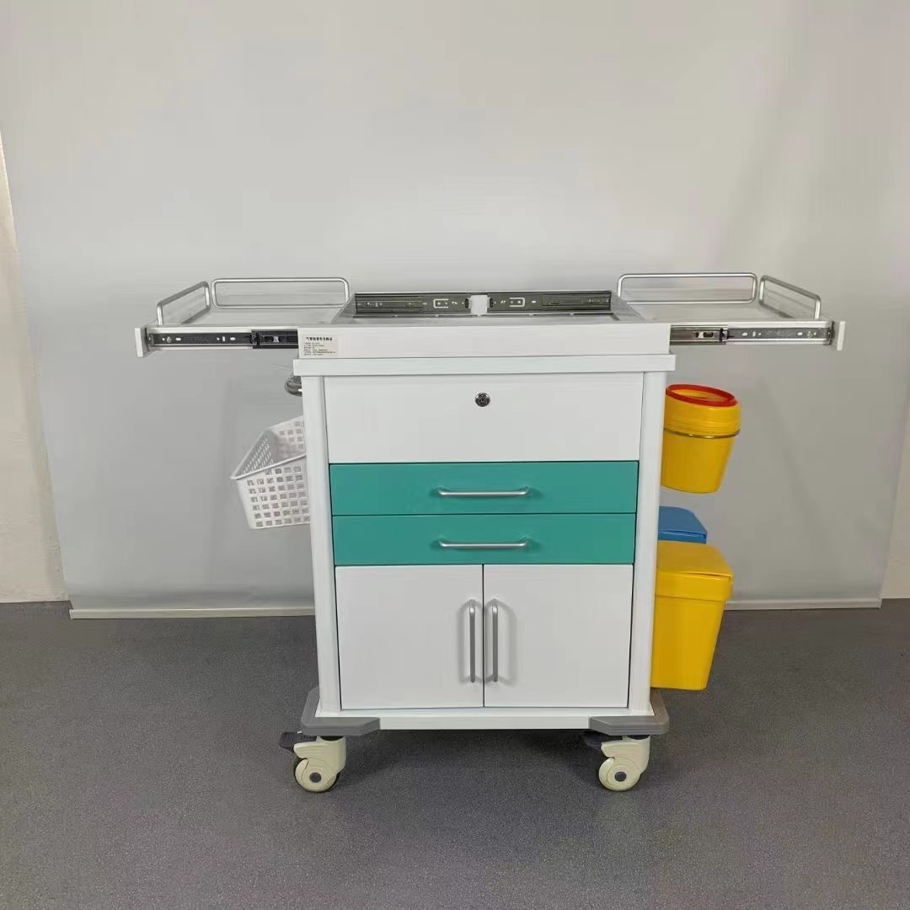

 |  |  |  |  |  |  | 报价单位（盖章）：
 |  |  |  |  |  |  | 授权代表签字：
 |  |  |  |  |  |  | 联系电话：
 |  |  |  |  |  |  | 日期： 年 月 日
要求：以下空白处需附上产品图片、参数等简要信息。设备科电话：05643312184，3318715. 邮箱laszyysbgcb@163.com。

